关系图
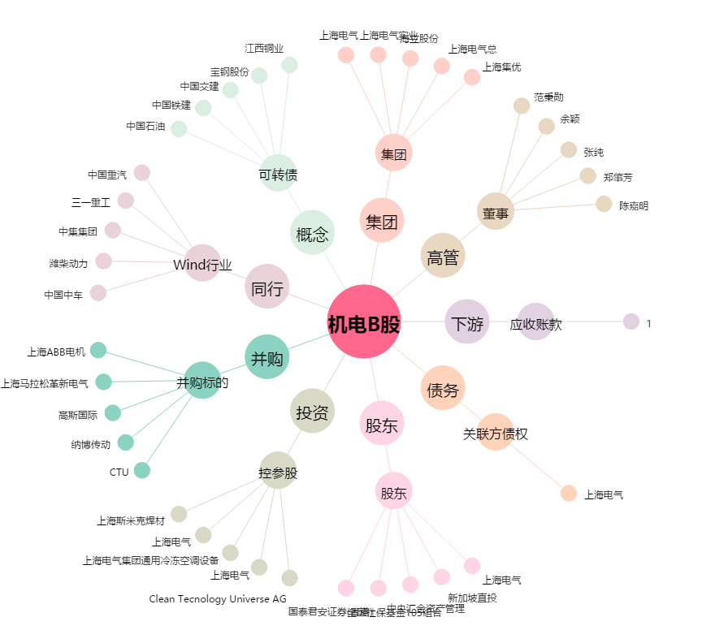
机电B股[900925.SH] - 关系概览图

